员工差旅明细
 | 【员工差旅报销单】

 |  | 姓名: | 易梦铃 |  | 职位: |  | 助理
 |  | 发生地: | 广德 |  | 部门: |  | 会奖6部
 |  | 发生日期: | 2025.4.24-4.30 |  | 报销日期: |  | 2025.5.12
 |  |  |  |  | 团号: |  | HMEA-250512-SXY200

 | 序号 | 报销项目 | 用途 | 实际报销金额 | 合格发票金额 | 不合格发票金额 |  | 备注
 | 1 |  | 用餐 | 80.00 |  | 80.00 |  | 4.24餐费
 | 2 |  |  | 69.90 |  | 69.90 |  | 4.25餐费
 | 3 |  |  | 58.00 |  | 58.00 |  | 4.26餐费
 | 4 |  |  | 31.00 |  | 31.00 |  | 4.27餐费
 | 5 |  |  | 21.60 |  | 21.60 |  | 4.28餐费
 | 7 |  |  | 80.00 |  | 80.00 |  | 4.30餐费
 | 合计 |  |  | 238.90 | 0.00 | 340.50

 | 合格发票金额 |  |  | 补票金额 |  |  |  | 报销总金额
 | 0.00 |  |  | 340.50 |  |  |  | 340.50

 | 报销人: |  | 总监： | 合规: |  |  | 财务：

【员工上会补助统计单】

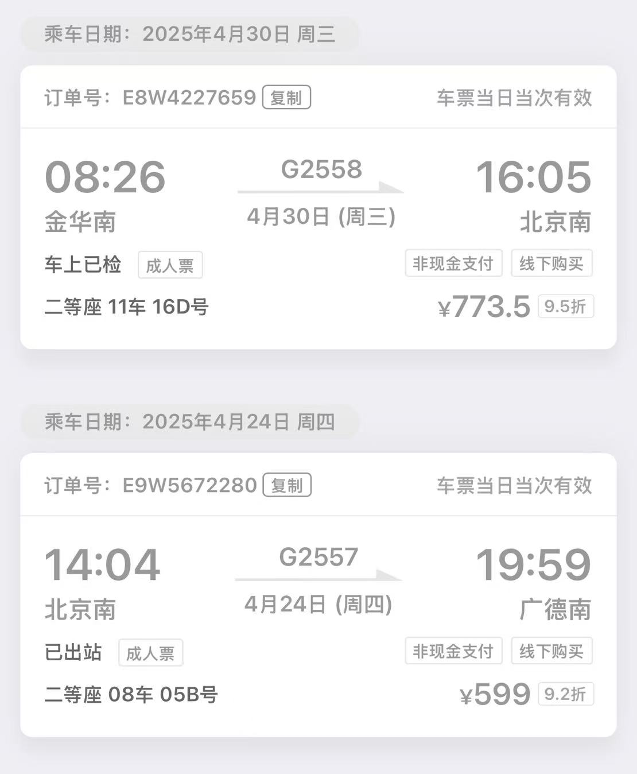
 |  | 姓名: | 易梦铃 |  | 职位: | 助理
 |  | 发生地: | 广德 |  | 部门: | 会奖6部
 |  | 发生日期: | 2025.4.24-4.30 |  | 报销日期: | 2025.5.12
 |  |  |  |  | 团号: | HMEA-250512-SXY200
 |  |  |  |  |  |  |  |  | 、
 |  | 出差城市 | 出差起止日期 | 每天金额 | 天数 | 合计 | 备注
 | 1 | 广德 | 2025.4.24-4.25 | 100.00 | 2.00 | 200.00
 | 2 | 广德 | 2025.4.26 | 200.00 | 1.00 | 200.00
 | 3 | 广德 | 2025.4.27-4.30 | 100.00 | 4.00 | 400.00
 | 合计 |  |  |  | 7.00 | 800.00
 | 报销人: |  | 总监： | 合规: |  | 财务：

